前赤壁赋
视听名篇｜前赤壁赋：江上清风、山间明月、耳得为声，目遇成色
小智雅汇 2017-01-16 17:09:48
惟江上之清风，与山间之明月，耳得之而为声，目遇之而成色。
(春有百花秋有月，夏有凉风冬有雪；若无闲事挂心头，便是人间好时节。)

赤壁赋（前）——苏轼
壬(rén)戌 (xū)之秋，七月既望，苏子与客泛舟，游于赤壁之下。清风徐来，水波不兴。举酒属（zhǔ）客，诵明月之诗，歌窈（yǎo）窕（tiǎo）之章。少(shǎo) 焉，月出于东山之上，徘徊于斗(dǒu )牛之间。白露横江，水光接天。纵一苇之所如，凌万顷之茫然。浩浩乎如冯(píng) 虚御风，而不知其所止；飘飘乎如遗世独立，羽化而登仙。
于是饮酒乐甚，扣舷（xián）而歌之。歌曰：“桂棹(zhào)兮兰桨，击空明兮溯（sù）流光。渺渺兮予（yú）怀，望美人兮天一方。”客有吹洞箫者，倚歌而和(hè)之。其声呜呜然，如怨如慕，如泣如诉，余音袅袅（niǎo），不绝如缕。舞幽壑(hè)之潜(qián)蛟，泣孤舟之嫠(lí)妇。
苏子愀（qiǎo）然，正襟危坐，而问客曰：“何为其然也？”客曰：“‘月明星稀，乌鹊南飞。’此非曹孟德之诗乎？西望夏口，东望武昌。山川相缪(liáo)，郁乎苍苍，此非孟德之困于周郎者乎？方其破荆州，下江陵，顺流而东也，舳(zhú)舻(lú)千里，旌(jīng)旗蔽空，酾(shī)酒临江，横槊(shuò)赋诗，固一世之雄也，而今安在哉？况吾与子渔樵(qiáo)于江渚(zhǔ)之上，侣鱼虾而友麋(mí)鹿，驾一叶之扁（piān）舟，举匏（páo）樽(zūn)以相属（zhǔ）。寄蜉(fú)蝣(yóu)于天地，渺沧海之一粟(sù)。哀吾生之须臾(yú)，羡长江之无穷。挟（xié）飞仙以遨游，抱明月而长终。知不可乎骤得，托遗响于悲风。
苏子曰：“客亦知夫(fú)水与月乎？逝者如斯，而未尝往也；盈虚者如彼，而卒莫消长(zhǎng)也。盖将自其变者而观之，则天地曾（zēng)不能以一瞬；自其不变者而观之，则物与我皆无尽也，而又何羡乎！且夫天地之间，物各有主，苟非吾之所有，虽一毫而莫取。惟江上之清风，与山间之明月，耳得之而为声，目遇之而成色，取之无禁，用之不竭，是造物者之无尽藏(zàng)也，而吾与子之所共适。”
客喜而笑，洗盏(zhǎn)更（据文意应读一声）酌 (zhuó)。肴(yáo)核既尽，杯盘狼藉。相与枕藉(jiè)乎舟中，不知东方之既白。

湖北境内的长江两岸有两个赤壁，一个在蒲圻县（1998年改为赤壁市）的西北部，长江南岸，叫“蒲圻赤壁”；一个在黄州（今湖北黄冈市黄州区）城外，在长江北岸，称“黄州赤壁”。（两赤壁直线距离超130km）
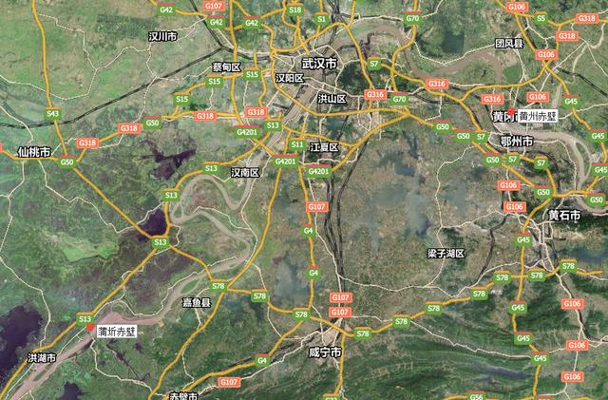
这两个赤壁之所以特别有名，并不是因为它们的地理景观有多么的“瑰丽奇异”，而是因为它们和历史上的重要事件和重要人物有关。
蒲圻赤壁之所以特别有名，是因为历史上的那场赤壁大战（208年）就发生在这里，所以被称为“三国周郎赤壁”，或者“武赤壁”。

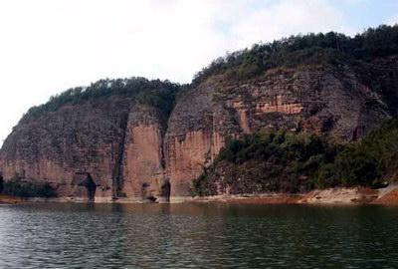
黄州赤壁之所以特别有名，是因为唐代的著名诗人杜牧判断有误，误把黄州赤壁当“三国周郎赤壁”，他在这里写了一首很有名的诗，叫《赤壁》；杜牧之后，宋代的著名文学家苏轼又借题发挥，在这里写了《前赤壁赋》、《后赤壁赋》和《念奴娇·赤壁怀古》。他们的名气本来就很大，他们的这四个作品，又无一不是经典之作，由于名人、名作的影响太大，搞的一些人分不清“三国周郎赤壁”究竟在哪里。为了消除误解，清朝康熙年间，黄州的地方官就把黄州赤壁称为“东坡赤壁”，又称“文赤壁”。
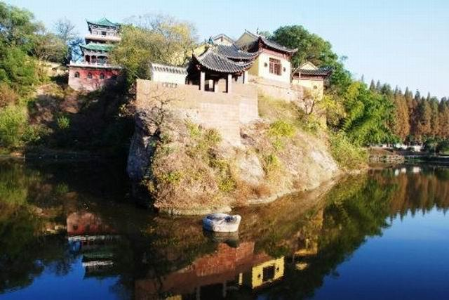
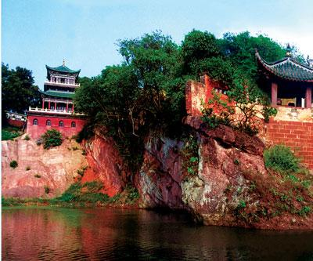
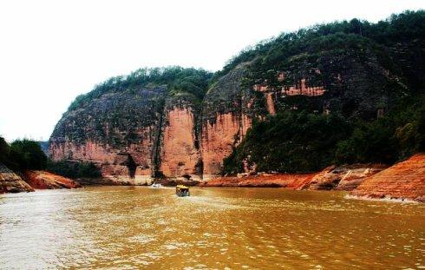

事实上，判断“三国周郎赤壁”究竟是在蒲圻还是在黄州，有一个关键证据，就是看它是在长江南岸还是长江北岸。[晋]陈寿《三国志·周瑜传》：

权遂遣瑜及程普等与备并力逆曹公，遇于赤壁。时曹公军众已有疾病，初一交战，公军败退，引次江北。瑜等在南岸。

曹操驻军江北，与南岸的周瑜隔江对峙。蒲圻赤壁在长江的南岸，而黄州赤壁在长江的北岸。仅此一条，就足以说明黄州赤壁不是当时的“三国周郎赤壁”。当然，还可以找出许多证据，但都是旁证。

赤壁－唐－杜牧(803－约852)
折戟沉沙铁未销，
自将磨洗认前朝。
东风不与周郎便，
铜雀春深锁二乔。

黄州赤壁本来不叫赤壁，而叫“赤鼻矶”。这是因为这座小山的山崖是红色的，就像一只红色的鼻子伸到江里，所以当地人叫它“赤鼻矶”。黄州方言，“壁”、“鼻”不分，都是阳平，把“赤壁”念成“赤鼻”。杜牧是知道赤壁这个名字的，但是赤壁究竟在哪里，他并不知道。他忘记了，或者说忽视了他祖父的记载。黄州人“壁”、“鼻”不分，把“赤壁“念成“赤鼻”，这就给讲普通话（长安话）的杜牧一个误会，以为黄州的“赤鼻”就是“三国周郎赤壁”了。
其实，苏轼对黄州赤壁是不是“三国周郎赤壁”，本来就是将信将疑的。他在《与范子丰书》里说：

黄州少西，山麓斗入江中，石室如丹，传云曹公败所，所谓赤壁者。或曰非也。

又在《东坡志林》的“赤壁洞穴”一篇里说：

黄州守居之数百步为赤壁，或言即周瑜破曹公处，不知果是否？

又在《念奴娇·赤壁怀古》里写道：

人道是、三国周郎赤壁。

苏轼为什么要在“三国周郎赤壁”之前，注明“人道是”三个字呢？就是想做一个说明，免得后人加深误会。意思是说，把黄州赤壁说成是“三国周郎赤壁”，那是别人讲的，他本人并未确信。
虽然将信将疑，但是，苏轼还是把黄州赤壁当作“三国周郎赤壁”来写了。
例如，他在《前赤壁赋》里写道：

西望夏口，东望武昌

夏口，就是今天的汉口；武昌，就是今天的鄂州。“西望夏口，东望武昌”的位置，就是黄州，他把黄州赤壁当成了“曹孟德之困于周郎”的地方，也就是说，把黄州赤壁当成了“三国周郎赤壁”。

《念奴娇·赤壁怀古》1082年，苏轼(1037～1101)
大江东去，浪淘尽，千古风流人物。 故垒西边，人道是：三国周郎赤壁。 乱石穿空，惊涛拍岸，卷起千堆雪。
江山如画，一时多少豪杰。 遥想公瑾当年，小乔初嫁了，雄姿英发。 羽扇纶巾，谈笑间，樯橹灰飞烟灭。 故国神游，多情应笑我，早生华发。 人生如梦，一尊还酹江月。

赤壁赋 （后）1082年，苏轼(1037～1101)
是岁十月之望，步自雪堂，将归于临皋（gāo）。二客从予过黄泥之坂。霜露既降，木叶尽脱，人影在地，仰见明月，顾而乐之，行歌相答。
已而叹曰：“有客无酒，有酒无肴（yáo），月白风清，如此良夜何！”客曰：“今者薄暮，举网得鱼，巨口细鳞，状如松江之鲈。顾安所得酒乎？”归而谋诸妇。妇曰：“我有斗酒，藏之久矣，以待子不时之需。”
于是携酒与鱼，复游于赤壁之下。江流有声，断岸千尺；山高月小，水落石出。曾日月之几何，而江山不可复识矣。予乃摄衣而上，履巉（chán ）岩，披蒙茸，踞虎豹，登虬（qiú）龙，攀栖（qī）鹘（gú）之危巢，俯冯夷之幽宫。盖二客不能从焉。划然长啸，草木震动，山鸣谷应，风起水涌。予亦悄然而悲，肃然而恐，凛乎其不可留也。反而登舟，放乎中流，听其所止而休焉。
时夜将半，四顾寂寥。适有孤鹤，横江东来。翅如车轮，玄裳缟（gǎo）衣，戛然长鸣，掠予舟而西也。须臾客去，予亦就睡。梦一道士，羽衣蹁（pián）跹（xiān），过临皋（gāo）之下，揖（yī ）予而言曰：“赤壁之游乐乎？”问其姓名，俯而不答。“呜呼！噫嘻！我知之矣。畴（chóu）昔之夜，飞鸣而过我者，非子也邪？”道士顾笑，予亦惊寤（wù ）。开户视之，不见其处。

宋神宗元丰三年（1080）正月到黄州，苏轼一住就是五年，在这里他生计困难，在友人的帮助下，开了几十亩荒地，掘井筑屋，躬耕其中，号“东坡居士”。苏轼在黄州思想是矛盾的：一方面，他对受到这样残酷的打击感到愤懑、痛苦；另一方面，时时想从老庄佛学求得解脱。同时，在他躬耕农事与田父野老的交往中，感到了温暖，增强了信心，他一方面表现了旷达自适的性格，一方面也使他的思想更接近现实。他的前后赤壁赋正反映了这时的思想情感。
苏轼（1037～1101）北宋人，字子瞻，又字和仲，号“东坡居士”，谥号文忠，享年66岁。南宋高宗朝乾通6年，赠太师，追谥号“文忠”。眉州眉山（即今四川眉山）人，汉族，是父亲苏洵的第五个儿子，是北宋著名文学家、书画家、散文家、诗人、词人，豪放派词人代表。嘉祐二年（1057）与弟苏辙同登进士。授大理评事，签书凤翔府判官。熙宁二年（1069），父丧守制期满还朝，为判官告院。与王安石政见不合，反对推行新法，自请外任，出为杭州通判。迁知密州（今山东诸城），移知徐州。元丰二年（1079），罹“乌台诗案”，责授黄州（今湖北黄冈）团练副使，本州安置,不得签书公文。哲宗立，高太后临朝，被复为朝奉郎知登州（今山东蓬莱）；4个月后,迁为礼部郎中;任未旬日，除起居舍人，迁中书舍人，又迁翰林学士知制诰，知礼部贡举。元祐四年（1089）出知杭州，后改知颍州，知扬州、定州。元祐八年（1093）哲宗亲政，被远贬惠州（今广东惠阳），再贬儋州（今海南儋县）。徽宗即位，遇赦北归，建中靖国元年（1101）卒于常州（今属江苏），年六十六，葬于汝州郏城县（今河南郏县）。他与他的父亲苏洵（1009～1066）、弟弟苏辙（1039～1112） 皆以文学名世，世称“三苏”；与汉末“三曹父子”（曹操、曹丕、曹植）齐名。“三苏”为唐宋八大家【唐宋八大家是唐宋时期八大散文代表作家的合称，即唐代的韩愈、柳宗元和宋代的欧阳修、苏洵、苏轼、苏辙(苏洵是苏轼.苏辙的父亲，苏轼是苏辙的哥哥）、王安石、曾巩。 (分为唐二家和宋六家)】中的三位，作品有《东坡七集》《东坡乐府》等。在政治上属以司马光为领袖的旧党。
-End-

将进酒
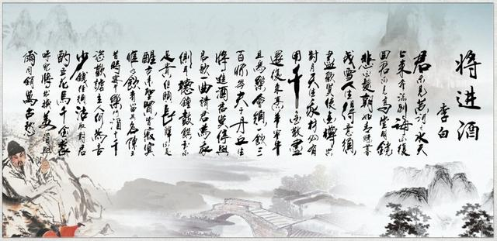
将进酒（李白 中英文 注音）
小智雅汇 2017-07-22 13:29:07
将进酒 A Toast
李白 Li Bai

jūn bú jiàn huáng hé zhī shuǐ tiān shàng lái ，bēn liú dào hǎi bú fù huí 。
君不见，黄河之水天上来，奔流到海不复回。
Haven’t you seen the Yellow River, which is pouring down from th’ skies
And surging to the vast sea, never never to return?

jūn bú jiàn gāo táng míng jìng bēi bái fà ，zhāo rú qīng sī mù chéng xuě 。
君不见，高堂明镜悲白发，朝如青丝暮成雪。
Haven’t you seen mansion dwellers in th’ mirror, who with misty eyes
Griever o’er their transient hair, which in a day did white turn?

rén shēng dé yì xū jìn huān ，mò shǐ jīn zūn kōng duì yuè 。
人生得意须尽欢，莫使金樽空对月。
Thus it follows that people should drink to their hearts’ content
When poss’ble, and ne’er leave their cups empty under the moon

tiān shēng wǒ cái bì yǒu yòng ，qiān jīn sàn jìn huán fù lái 。
天生我材必有用，千金散尽还复来。
‘Tis natural gifts that’ll prove of real worth; for th’ money spent
One may be reimburs’d with forthcoming wealth very soon.

pēng yáng zǎi niú qiě wéi lè ，huì xū yī yǐn sān bǎi bēi 。
烹羊宰牛且为乐，会须一饮三百杯。
Cattles having been kill’d, ready being the meat,
To three hundred cupfuls of wine let’s ourselves treat!

cén fū zǐ ，dān qiū shēng ，jiāng jìn jiǔ ，bēi mò tíng 。
岑夫子，丹丘生，将进酒，杯莫停。
Miste Cen, and you, Mister Yuan – both friends of mine,
Would you please have your cups fill’d and refill’d with wine!

yǔ jūn gē yī qǔ ，qǐng jūn wéi wǒ qīng ěr tīng 。
与君歌一曲，请君为我倾耳听。
In th’ meantime be all ears to me:
I’ll sing you a song in high glee.

zhōng gǔ zhuàn yù bú zú guì ，dàn yuàn cháng zuì bú fù xǐng 。
钟鼓馔玉不足贵，但愿长醉不复醒。
Of luxuries and delicacies one ought to make light,
‘Tis devoutly to be wish’d to remain drunk day and night.

gǔ lái shèng xián jiē jì mò ，wéi yǒu yǐn zhě liú qí míng 。
古来圣贤皆寂寞，惟有饮者留其名。
From of old obscure have been distinguish’d saints and sages,
Whereas great drinkers’ names have surviv’d through all the ages.

chén wáng xī shí yàn píng lè ，dòu jiǔ shí qiān zī huān xuè 。
陈王昔时宴平乐，斗酒十千恣欢谑。
At the Peace Palace Prince Chensi had given many a high feast,
That wine was sold at ten thousand a measure he car’d not the least!

zhǔ rén hé wéi yán shǎo qián ，jìng xū gū qǔ duì jūn zhuó 。
主人何为言少钱，径须沽取对君酌。
Why do you trouble ‘bout the matter of money, my host?
Just exhaust the vendor’s and contine to drink a toast.

wǔ huā mǎ ，qiān jīn qiú ，hū ér jiāng chū huàn měi jiǔ ，yǔ ěr tóng xiāo wàn gǔ chóu 。
五花马，千金裘，呼儿将出换美酒，与尔同销万古愁。
Isn’t there in the stable still the dapple steed?
And the fur coat is worth ten thousand coins indeed.
Ask your little ones to have them all sold
For good wine, with which we’ll drown cares age-old!

The poet – Li Bai(701-762) was born in Suiye of Anxi Prefecture, which was in the now Kazakhstan (His ancestral home was in Chengji of Longxi). At the age of five he went with his father to Mianzhou ( the now Mianyang of Sichuan), where he received his education. When twenty-five he left the place to make extensive travels. Early in the Reign of Tianbao he went to Chang’an and was bestowed upon the title of Hanlin ( an honor for renowned scholars) on the recommendation of Wu Jun, a Daoist. What with his unrestrained personality and what with his opposition to corrupt politics, he incurred repeated attacks from powerful bureaucrats and was finally “allowed to return with gold in reward”, i. e. compelled to leave the capital.
when the rebellion under An Lushan and Shi Siming broke out, he served as aide-de-camp to Prince of Yong (Li Lin), only to be involved in the conflict among the royaty and sentenced to a banishment to Yelang. had been physically and psychologically wrecked. He began to lead a wandering life. He visited Li Yangbin ( magistrate of Dantu county) at his residence and died there at the age of sixty-two.
Li Bai, generally revered as “a banished celestial being” and “the Immortal Muse”, is one of the greatest poet. He had made an unrivaled contribution to bringing romanticism to its zenith of prosperity. His poetry, more than one thousand pieces in all, is marked by masculine grandeur, natural grace, unconstrained boldness, fantastic vision and singular conception. Du Fu sings the praises of Li in some ten peoms. The well known essayist Han Yu and the renowned critic Yan Yu highly appraise Li’s attainments. People world-wide cherish the memory of Li Bai not only for his wonderful contribution to the sum of cultural heritage, but also for his lofty personality, as was incarnated in his ardent love for his people and country, in his tireless pursuit of freedom and justice, and in his daring spirit to revolt against the vicious and powerful.
The present peom, which derives its title from a Music-Institute song, belongs in “Classical Verse”, i.e. verse without strict rules governing the tonal pattern, rhyme scheme and number of syllables in a line. It was composed around AD 752, eight years after the poet was squeezed out of the political and cultural centre Chang’an.
This poem expresses the poet’s indignation at the stern reality, in which vile characters hold sway while the noble-minded and talented are reduced to obscurity. On the one hand, it manifests the poet’s sunny outlook on life, which grows out of self-confidence, aspirations and love for the people and nature; on the other hand, it reveals the poet’s pessimism, which stems out from setbacks, suppression and, of course, from the limitation of his times. The issue as to how far the poet is carried away by pessimism has remained controversial. Some allege that the poet has reached the point of decadence. Others argue that heroic spirit and optimism are the mainstream, that such proposals to toast as "people should drink to their hearts content/ When poss'ble and ne'er leave their cups empty under the moon" should not be regarded as a demonstration of the poet's ideas, and that some lines are based on the same thought as "How can I bend my pride head and stoop to serving the powerful vile/At the sacrifice of a dignified smile?"(quoted from another poem by the poet), which only shows the poet's comtempt for the powerful flew, etc., etc.
This poem is marked by its ingenious use of rhetorical devices ( metaphor, hyperbole, allusion, etc.), natural flow of ideas and unconstrained style. As one of Li's masterpieces, its artistic value is generally recognized.

